EADOP
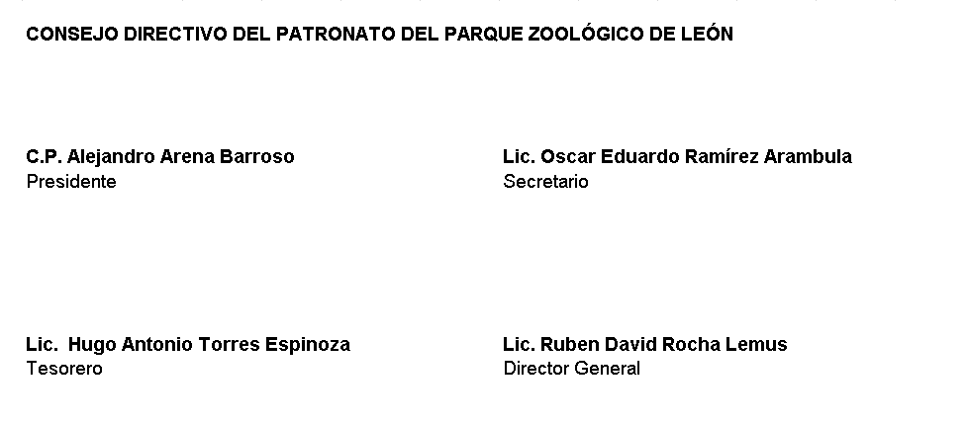
PATRONATO DEL PARQUE ZOOLÓGICO DE LEÓN Estado Analítico de la Deuda y Otros Pasivos Del 01 de Enero Al 30 de Junio 2022 Cifras en Pesos
 | Denominación de las Deudas | Moneda de Contratación | Institución o País Acreedor | Saldo Inicial del Período | Saldo Final del Período
DEUDA PÚBLICA
 | Corto Plazo
Deuda Interna |  | MN | MX | 0.00 | 0.00
 | Instituciones de Crédito | MN | MX | 0.00 | 0.00
 | Títulos y Valores | MN | MX | 0.00 | 0.00
 | Arrendamientos Financieros | MN | MX | 0.00 | 0.00

Deuda Externa |  | MN | MX | 0.00 | 0.00
 | Organismos Financieros Internacionales | MN | MX | 0.00 | 0.00
 | Deuda Bilateral | MN | MX | 0.00 | 0.00
 | Títulos y Valores | MN | MX | 0.00 | 0.00
 | Arrendamientos Financieros | MN | MX | 0.00 | 0.00

 | Subtotal de la Deuda Pública a Corto Plazo | MN | MX | 0.00 | 0.00
 | Largo Plazo
Deuda Interna |  | MN | MX | 0.00 | 0.00
 | Instituciones de Crédito | MN | MX | 0.00 | 0.00
 | Títulos y Valores | MN | MX | 0.00 | 0.00
 | Arrendamientos Financieros | MN | MX | 0.00 | 0.00

Deuda Externa |  | MN | MX | 0.00 | 0.00
 | Organismos Financieros Internacionales | MN | MX | 0.00 | 0.00
 | Deuda Bilateral | MN | MX | 0.00 | 0.00
 | Títulos y Valores | MN | MX | 0.00 | 0.00
 | Arrendamientos Financieros | MN | MX | 0.00 | 0.00

 | Subtotal de la Deuda Pública a Largo Plazo | MN | MX | 0.00 | 0.00

Total de Otros Pasivos |  | MN | MX | 3,489,575.16 | 4,678,932.86

Total de Deuda Pública y Otros Pasivos |  | MN | MX | 3,489,575.16 | 4,678,932.86

BAJO PROTESTA DE DECIR VERDAD DECLARAMOS QUE LOS ESTADOS FINANCIEROS Y SUS NOTAS, SON RAZONABLEMENTE CORRECTOS Y SON RESPONSABILIDAD DEL EMISOR

